Hoja1
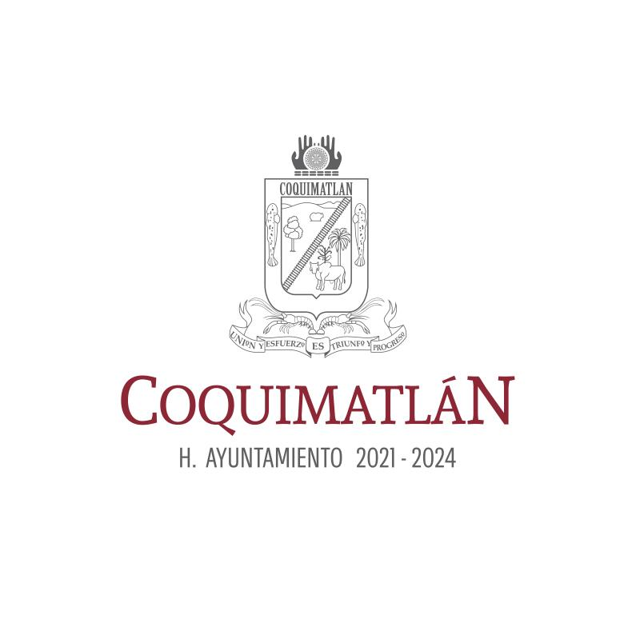
 |  |  |  | MUNICIPIO DE COQUIMATLÁN,COLIMA
Formato de Programas con Recursos Concurrente por Orden de Gobierno

Periodo: 1er TRIMESTRE DEL AÑO 2024
NOMBRE | F E D E R A L |  | E S T A T A L |  | M U N I C I P A L |  | O T R O S |  | MONTO
DEL | DEPENDENCIA / | APORTACIÓN | DEPENDENCIA / | APORTACIÓN | DEPENDENCIA / | APORTACIÓN | DEPENDENCIA / | APORTACIÓN | TOTAL
PROGRAMA | ENTIDAD | (monto) | ENTIDAD | (monto) | ENTIDAD | (monto) | ENTIDAD | (monto)
a | n | c | d | e | f | g | h | i | j=c+e+g+i

FAIS 2024 | GOD.FED. | 8,738,379.00 |  |  |  |  |  |  | 8,738,379.00
FORTAMÚN 2024 | GOB.FED. | 4,736,976.00 |  |  |  |  |  |  | 4,736,976.00

